상품제안서
양장 헤리밴드 다이어리 25절/32절/별절 | 상품코드: S44148

 |  |  |  |  |  |  | 02-713-8555 | www.synergygift.co.kr
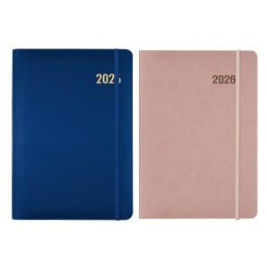

【상세/제작정보】 | <p><span style="font-size: 14pt;">※ 개별 OPP포장 200개 미만 진행시 100,000원(VAT별도) 발생 됩니다.</span></p><p><span style="font-size: 14pt;">※ 개별 압축랩핑 500개 미만 진행시 350,000원(VAT별도) 발생 됩니다.</span>&nbsp;&nbsp;</p>

【인쇄/포장옵션】 | 불박, 금박, 은박 / 포장불가능

【공급단가】 | 수량 | 50~ | 200~ | 500~ | 1,000~ | 3,000~
*VAT별도 | 32절 | 7,990원 | 7,580원 | 7,230원 | 6,980원 | 6,690원
 | 별절 | 8,120원 | 7,700원 | 7,340원 | 7,100원 | 6,800원
 | 25절 | 8,260원 | 7,820원 | 7,460원 | 7,220원 | 6,910원

【상품 URL】 | https://www.synergygift.co.kr:443/src/goods_detail.php?gdno=44148

